상품제안서
잭니클라우스펜 가이아JN-1200B | 상품코드: F10526

 |  |  |  |  |  |  | 02-412-0044 | www.easy1.co.kr
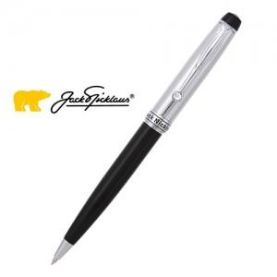

【상세/제작정보】 | <p>&nbsp;</p><a name="bu1" style="color: rgb(51, 51, 51); font-family: 돋움, dotum, sans-serif; background-color: rgb(255, 255, 255);"><table class="__se_tbl_ext" border="0" cellpadding="0" cellspacing="0" style="width:810px;"><tbody><tr><td align="center" colspan="5" id="container" style="line-height: 1.5; margin: 0px; padding: 0px;"><div class="product_view_img" alt="상세페이지" style="font-family: 굴림, Arial, Helvetica, sans-serif; font-size: 9pt; color: rgb(102, 102, 102); margin: 0px; padding: 0px;"><p>가이아JN-1200B</p><p>구성-볼펜 + 볼펜심(볼펜내장) + 고급케이스</p><p>SWISS TIP. GERMAN INK 리필 사용&nbsp;&nbsp;&nbsp;&nbsp;&nbsp;&nbsp;&nbsp;&nbsp;<br>고강도 아크릴 수지의 견고한 몸체&nbsp;&nbsp;&nbsp;&nbsp;&nbsp;&nbsp;&nbsp;&nbsp;<br>회전방식(Rotation)의 고품격 캡&nbsp;&nbsp;&nbsp;&nbsp;&nbsp;&nbsp;&nbsp;&nbsp;<br>로고(Golden Bear)가 링에 조각방식으로 새겨짐&nbsp;&nbsp;&nbsp;&nbsp;&nbsp;&nbsp;&nbsp;&nbsp;<br>클립, 링등의 금속 -&nbsp; 고광택 크롬 도금&nbsp;&nbsp;&nbsp;&nbsp;&nbsp;&nbsp;&nbsp;&nbsp;<br>색상- Upper barrel :silver, Lower barrel : Black&nbsp;&nbsp;&nbsp;&nbsp;&nbsp;&nbsp;&nbsp;&nbsp;<br>각인(Engraving)가능</p></div></td></tr></tbody></table></a><p>&nbsp;</p>

【인쇄/포장옵션】 | 레이저 / 포장지포장

【공급단가】 | 수량 | 50~ | 100~ | 500~ | 1,000~ | 2,000~
*VAT별도 | 단가 | 27,300원 | 26,320원 | 25,350원 | 24,370원 | 23,400원

【상품 URL】 | https://dev.easy1.co.kr:443/src/goods_detail.php?gdno=10526

